general
 |  |  |  |  |  |  |  |  |  |  |  |  |  |  |  |  |  |  |  |  | VEDENÍ PRO NÍZKÝ PŘEKLAD (LL-DT)
 | Zvol jazyk: |  |  |  |  |  | Šířka otvoru
 | Select a language: |  |  |  |  |  |  |  |  |  |  |  |  |  |  |  |  |  |  |  |  | LANKA UVNITŘ
 | Wählen Sie eine Sprache: |  |  | CZ |  |  | Výška otvoru |  |  |  |  |  |  | Prosím, vyplňte pole, která jsou označena barevně! |  |  |  |  |  |  |  | W max 6000 mm; H max 5000 mm; max. 23 m2
 | Wybierz język:
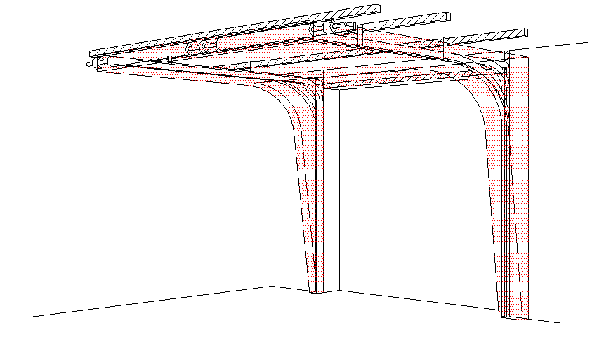
B
 | Sélectionner une langue: |  |  |  |  |  | Ovládání
 | Valige keel
 | Valitse kieli: |  |  |  |  |  | Typ panelu |  |  |  |  |  |  |  | ŘEZ A-A
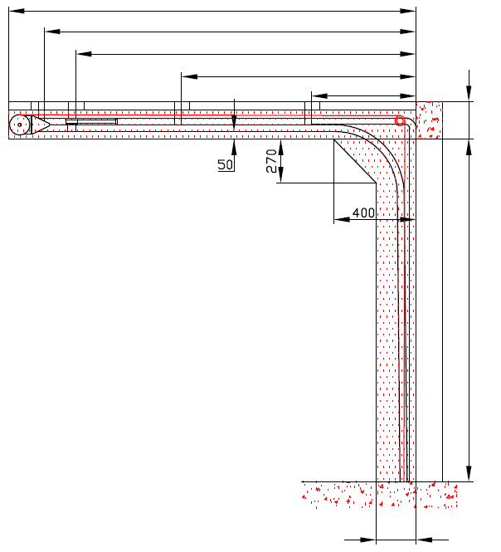
 | Выберите язык: |  |  |  |  |  |  |  |  |  |  |  | D=
 |  |  |  |  |  |  |  |  |  |  |  |  | S= 1020
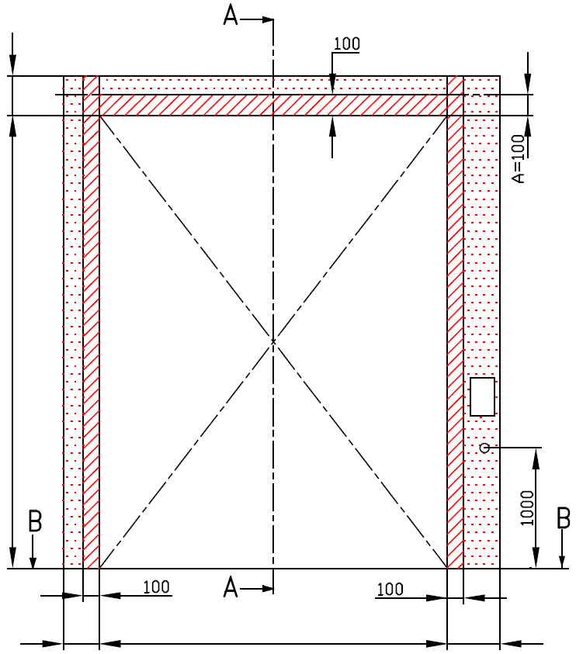
 |  |  | POHLED ZEVNITŘ |  |  |  |  |  |  |  |  |  |  | X=
 |  |  |  |  |  |  |  |  |  |  |  |  |  | Y= | 0
Y2=
 |  |  |  |  |  |  |  |  |  |  |  |  |  |  |  | 0

 | F= |  |  |  |  |  |  |  |  |  |  |  |  |  |  |  |  | F= 200


 |  |  |  |  |  |  |  |  |  |  |  |  |  |  |  |  |  | H=
* |  |  |  |  |  |  |  | NEZBYTNÝ VOLNÝ PROSTOR
 |  |  |  |  |  |  |  |  | Jekl 80x40x2 (pozink) je součástí dodávky. Musí se pevně přikotvit ke stropu minimálně na 3 místech (u vrat do 10m2 stačí na 2 místech)
 |  |  |  |  |  |  |  |  |  |  |  |  |  |  |  |  |  |  |  |  |  |  | Montáž na cihlové zdivo
 | H= |  |  |  |  |  |  | nezbytný boční prostor pro motor nebo řetězový pohon ( L nebo R )

 |  |  |  |  |  |  |  | montážní plocha pro řídící jednotku motoru, rozměr 250 x 400 mm
 |  |  |  |  |  |  |  | osa cca 1.400 až 1.500 mm od podlahy
 |  |  |  |  |  |  |  |  |  |  |  |  |  |  |  |  |  |  |  |  |  |  | Montáž na porobeton
 |  |  |  |  |  |  |  | zásuvka CEE 16 A, 5P, 400 V, jištěno 6 A (10 A) jističem, proudový chránič I=30 mA

L=
W=
R=
 |  |  |  |  |  |  |  |  |  |  |  |  |  |  |  |  |  |  |  |  |  |  | Montáž na opláštění
 |  |  |  |  |  |  |  |  |  |  |  |  |  |  |  | 250
 | 180 |  |  |  | 0 |  |  | 160

 |  |  |  | ŘEZ B-B
 |  |  |  |  |  |  |  |  |  |  | sklon podlahy


B

 | 250

L+W+R=
 |  |  |  |  | 340

 |  |  |  |  |  |  |  |  |  |  |  |  |  |  |  |  | NEZBYTNÁ MONTÁŽNÍ PLOCHA |  |  |  |  | NEZBYTNÝ VOLNÝ PROSTOR

 | POZNÁMKA: |  |  |  |  |  |  |  |  |  |  |  |  |  |  |  | PRÁCE, KTERÉ MUSÍ BÝT PROVEDENY ZÁKAZNÍKEM PŘED MONTÁŽÍ, POKUD NEBYLO DOHODNUTO JINAK

 | Stěna nad překladem, stěny vedle otvoru a plochy pro montáž konzol musí být rovné a v jedné rovině. |  |  |  |  |  |  |  |  |  |  |  |  |  |  |  | Konstrukční:
 | Otvor musí být svislý a obdélníkový. |  |  |  |  |  |  |  |  |  |  |  |  |  |  |  | Příprava montážních ploch pro vedení vrat a pro pružiny.
 | Podlaha musí být rovná a vodorovná.
 | Vrata s motorem nebo řetězovým převodem musí obsahovat napínací set 688CR (pro zpětné stahování vrat), který se montuje vždy na pravo (nezáleží na umístění motoru) |  |  |  |  |  |  |  |  |  |  |  |  |  |  |  | Montáž vodorovného vedení může být max. 1 metr od pevné konstrukce.
 | Rozměry jsou v mm
 | W = | Šířka otvoru |  |  |  | Ruční ovládání |  |  |  |  |  | Volný prostor nad překladem |  |  |  |  | Nezbytné montážní plochy a volný prostor dle nákresu.
 | H = | Výška otvoru |  |  |  | L/R | Obě strany |  |  |  | 160 | F |  |  | 200 |  | Elekrická příprava (pro elektricky ovládaná sekční vrata):
 | F = | Volný prostor nad překladem |  |  |  | D | Hloubka vedení |  |  | H + 1095 |  | Výška stropu |  |  |  |  | Zásuvka CEE 16 A, 5P, 400 V = zásuvka s nulovým a zemnícím vodičem
 | A= | Osa hřídele nad překladem |  |  |  | Ovládání elektricky nebo řetězovým převodem |  |  |  |  |  | E |  | H + F |  |  | Zajistit vhodnou montážní plochu pro řídící jednotku motoru 250 x 400 mm
 | L = | Volný prostor vlevo |  |  |  | L/R | Obě strany |  |  |  | 385 | Osa hřídele nad překladem |  |  |  |  | Sestavil: |  | Upravil: | Schváleno - datum: |  | Název souboru: |  | Datum: | Měřítko | Formát:
 | R = | Volný prostor vravo |  |  |  | D | Ovládání elektricky nebo řetězovým převodem |  |  | H + 1095 |  | A |  |  | 100 |  | K.Luňák |  | R. Kříž | 2019-09-24 |  | STP |  | 2019-09-24 | - | A3
 | D = | Hloubka vedení |  |  |  |  |  |  |  |  |  | Kotvící body pro jekl |  |  |  |  | http://door-documents.com/en/indy-installation-drawing-ll-dt |  |  | STAVEBNÍ PŘIPRAVENOST Vedení pro nízký překlad (LL-DT)
 | x = | Kotvící bod č. 1 |  |  |  |  |  |  |  |  |  | S |  | H+1020 | 1020
 | Y = | Kotvící bod č. 2 |  |  |  | Kotvící bod, když je |  | D<=3000
 | S= | Kotvící body pro jekl |  |  |  | X | Kotvící bod |  |  | H

 |  |  |  |  |  |  |  |  | 0 |  |  |  |  |  |  |  |  |  |  | VEDENÍ PRO NÍZKÝ PŘEKLAD (LL-DT) |  |  |  | Kód: | Verze:
 |  |  |  |  |  |  |  |  |  |  |  |  |  |  |  |  |  |  |  |  |  |  |  | 050-7 | 1939

SW-R
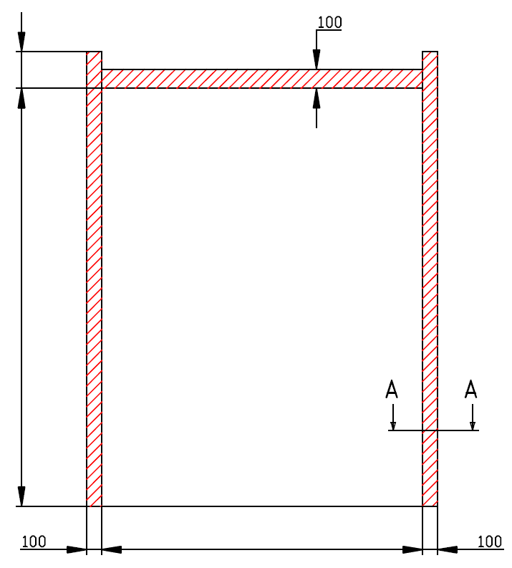
F=

200

H=
0

W=
 |  |  | 0



 | VEDENÍ PRO NÍZKÝ PŘEKLAD (LL-DT)

 | Umístění motoru | Na pravé straně

 | Sestavil:

 | Upravil:

 | Datum:

SW-L
F=

200

H=
0

W=
 |  |  | 0

 | VEDENÍ PRO NÍZKÝ PŘEKLAD (LL-DT)

 | Umístění motoru | Na levé straně

 | Sestavil:

 | Upravil:

 | Datum:

